A1- Capitão Caverna
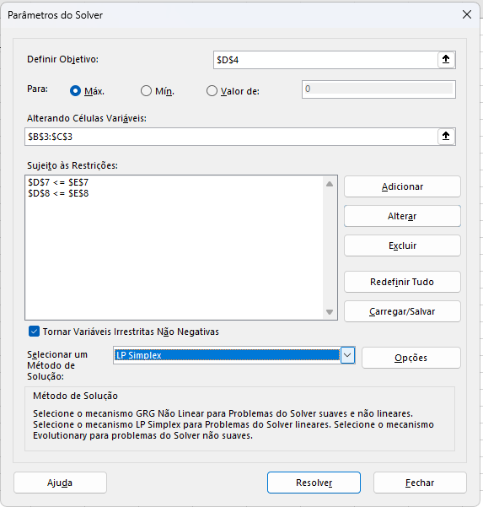

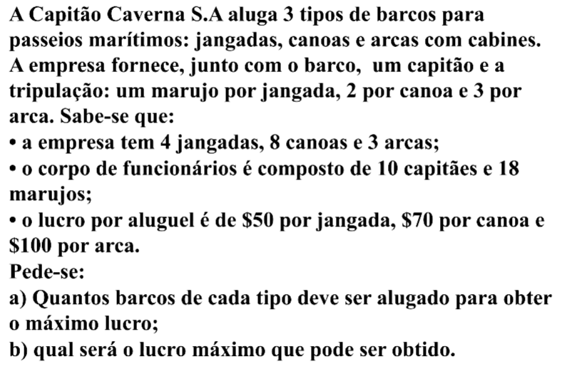
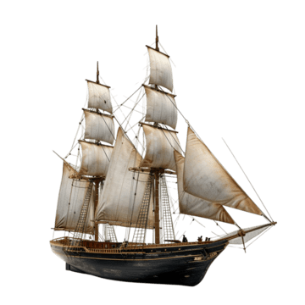
Variáveis: | JANGADAS | CANOAS | ARCAS
Quantidade: | 4 | 4 | 2
Lucro: | R$ 50.00 | R$ 70.00 | R$ 100.00
Função Objetivo: | R$ 680.00

Restrições | JANGADAS | CANOAS | ARCAS | Usado | Disponível
R1- JANGADA | 1 | 0 | 0 | 4 | 4
R2- MARU | 1 | 2 | 3 | 18 | 18
R3 - CAPITÃES | 1 | 1 | 1 | 10 | 10
R4- CANOAS | 0 | 1 | 0 | 4 | 8
R5 - ARCAS | 0 | 0 | 1 | 2 | 3

Seguir passo a passo do slide: Etapas na implementação do problema em uma planilha
Dados > Solver

